PLANEACIÓN
PROCESO
FORMATO
GESTIÓN DE MEJORAMIENTO
MAPA DE RIESGOS DE GESTIÓN
CÓDIGO
VERSIÓN
PÁGINA
VIGENTE DESDE
E-MEJ-FT-009
08
1 DE 1
16/01/2020

FECHA DE ACTUALIZACIÓN: |  | 2020-01-31 |  |  |  |  |  |  |  |  | ACCIÓN: (Marcar con "X") |  |  |  |  |  |  |  |  | FORMULACIÓN |  | SEGUIMIENTO 1 |  |  | SEGUIMIENTO 2 |  | SEGUIMIENTO 3
IDENTIFICACIÓN DEL RIESGO |  |  |  |  |  | VALORACIÓN DEL RIESGO |  |  |  |  |  |  |  |  |  |  |  |  |  |  |  |  |  |  |  | FECHA | MONITOREO Y REVISIÓN
PROCESO/ OBJETIVO | ÁREA*/ OBJETIVO | CAUSA | TIPO DE RIESGO | RIESGO | CONSECUENCIAS | ANÁLISIS DEL RIESGO |  |  | EVALUACIÓN DEL RIESGO |  |  |  |  |  |  |  |  | RIESGO RESIDUAL
 |  |  |  |  |  | RIESGO INHERENTE |  |  | DESCRIPCIÓN DE LA ACTIVIDAD DE CONTROL | CARACTERISTICAS DEL CONTROL | SÍ/NO | PESO DEL DISEÑO DE CADA CONTROL | PESO DE LA EJECUCIÓN DE CADA CONTROL | SOLIDEZ INDIVIDUAL DE CADA CONTROL | DEBE ESTABLECER ACCIONES PARA FORTALECER EL CONTROL | CONTROLES AYUDAN A DISMINUIR PROBABILIDAD | CONTROLES AYUDAN A DISMINUIR IMPACTO | ZONA DE RIESGO RESIDUAL | OPCIÓN DE MANEJO | FECHA DE ÚLTIMA MATERIALIZACIÓN DEL RIESGO | ACCIONES DE CONTINGENCIA EN CASO DE MATERIALIZACIÓN DEL RIESGO | ACCIONES ASOCIADAS AL FORTALECIMIENTO DEL CONTROL O A LA CAUSA
 |  |  |  |  |  | PROBABILIDAD | IMPACTO | ZONA DE RIESGO INHERENTE |  |  |  |  |  |  |  |  |  |  |  |  |  | ACCIONES A IMPLEMENTAR PARA EL FORTALECIMIENTO | PERIODO DE EJECUCIÓN DE LAS ACCIONES A IMPLEMENTAR | TIPO DE CONTROL | REGISTRO |  | ACCIONES IMPLEMENTADAS | RESPONSABLE | INDICADORES | OBSERVACIONES DEL MONITOREO
Planeación Proyectar con base en el contexto estratégico, el Plan de Desarrollo vigente en Bogotá y la Participación de la Ciudadanía, los compromisos de corto y mediano plazo, para el cumplimiento de la misión de la Entidad en el marco de la política pública y en busca del mejoramiento continuo, que apoye la prevención protección y restitución de los derechos a los niños, niñas, adolescentes y jóvenes del IDIPRON; lo cual se materializa en planes, programas y proyectos. | PLANEACIÓN | Entrega de información inexacta o desactualizada errónea que incida en la formulación de los proyectos de inversión | OPERATIVO | Formulación de proyectos de inversión que no respondan a las necesidades reales del Instituto y sus beneficiarios. | Errores en la planeación de acciones especificas Incumplimiento del plan de desarrollo institucional Desvió de recursos y esfuerzos a proyectos no pertinentes para el IDIPRON | RARA VEZ | MENOR | 2. BAJO | La formulación de los proyectos de inversión de IDIPRON es realizada de manera conjunta entre los subdirectores (Gerentes de Proyecto) y la Oficina Asesora de Planeación, de acuerdo con las necesidades manifiestas de sus áreas usando como herramienta el documento "PLANIFICACIÓN DE FINES, MEDIOS, RECURSOS, TOMA DE DECISIONES Y SEGUIMIENTO DE LA GESTIÓN DEL IDIPRON E-PLA-PR-001" y complementarios. Es revisada interna y externamente por: Interna: Jefe Oficina de Planeación Externa: Secretaría de Hacienda y Planeación Distrital-SEGPLAN Se revisan los estatutos internos y reglamentaria del IDIPRON | ¿Existe un responsable asignado a la ejecución del control? | ASIGNADO | 100 | FUERTE (SIEMPRE SE EJECUTA) | 100 |  | DIRECTAMENTE | DIRECTAMENTE | 1. BAJO | REDUCIR EL RIESGO | No se tiene evidencia de la materialización de este riesgo | En caso de presentarse errores en la planeación de los proyectos de inversión se debe realizar la priorización de gasto | Revisión y actulalización de los documentos del SEGPLAN según sea la necesidad del cambio de contexto | Enero a diciembre de 2020 | PREVENTIVO | Reformulaciones de Proyectos de Inversión e informe de seguimiento SEGPLAN |  |  | LIGIA STELLA ROZO REINA | No.de documentos de información sobre proyectos de inversión
 |  |  |  |  |  |  |  |  |  | ¿El responsable tiene la autoridad y adecuada segregación de funciones en la ejecución del control? | ADECUADO
 |  |  |  |  |  |  |  |  |  | ¿La oportunidad en que se ejecuta el control ayuda a prevenir la mitigación del riesgo o a detectar la materialización del riesgo de manera oportuna? | OPORTUNA |  |  |  |  | No. De columnas en la matriz de riesgo que se desplaza en el eje de la probabilidad. | No. De columnas en la matriz de riesgo que se desplaza en el eje de la impacto.
 |  |  |  | DESCRIPCIÓN DEL RIESGO |  |  |  |  |  | ¿Las actividades que se desarrollan en el control realmente buscan por si sola prevenir o detectar las causas que pueden dar origen al riesgo, Ej.: verificar, validar, cotejar, comparar, revisar, etc.? | PREVENIR | FUERTE |  | FUERTE | NO | 2 | 2 |  |  |  |  |  |  |  |  |  |  |  | EFECTIVIDAD: RESULTADO DE Efectividad del plan de manejo de riesgos= ((# de casos de desabastecimiento presentados periodo actual - # de casos de desabastecimiento presentados periodo anterior) / # de casos de desabastecimiento presentados periodo anterior) x 100
 |  |  |  | Formulación de proyectos de inversión que no tenga incidencia en el mejoramiento de la calidad de vida y Desarrollo de Capacidades de los NNAJ |  |  |  |  |  | ¿La fuente de información que se utiliza en el desarrollo del control es información confiable que permita mitigar el riesgo? | CONFIABLE |  |  |  |  |  |  |  |  |  |  |  | FRECUENCIA DE EJECUCIÓN DE LAS ACCIONES DE CONTROL PLANTEADAS
 |  |  |  |  |  |  |  |  |  | ¿Las observaciones, desviaciones o diferencias identificadas como resultados de la ejecución del control son investigadas y resueltas de manera oportuna? | SE INVESTIGAN Y SE RESUELVEN OPORTUNAMENTE |  |  |  |  |  |  |  |  |  |  |  | Trimestral
 |  |  |  |  |  |  |  |  |  | ¿Se deja evidencia o rastro de la ejecución del control que permita a cualquier tercero con la evidencia llegar a la misma conclusión? | COMPLETA
 | PARTICIPACIÓN CIUDADANA | Debilidades en la comunicación de los equipos de participación y la coordinación No contar con el personal cualificado y suficiente para cumplir con los requerimientos establecidos en las instancias locales y distritales No se cuenta con una herramienta o metodología que permita recopilar la información de participación Falta de organización y consolidación en la información del área Alta rotación de personal | OPERATIVO | No dar cumplimiento a los compromisos adquiridos en las diferentes instancias de participación. | Debilidad en el seguimiento y análisis a los compromisos adquiridos en los diferentes escenarios de participación Afectación negativa en la imagen y credibilidad institucional Hallazgos de auditorías internas y externas (Entes de control) Incumplimiento de acuerdos locales y distritales que afectan directa e indirectamente la atención de los NNAJ en los territorios. | PROBABLE | MODERADO | 5. ALTO | La Oficina Asesora de Planeación cuenta con equipo de participación ciudadana para la coordinación, seguimiento y cualificación de los servidores que representan al Instituto en los diferentes escenarios. Formulación de la Estrategia de Participación Institucional. Matriz de seguimiento a las acciones de participación | ¿Existe un responsable asignado a la ejecución del control? | ASIGNADO | 100 | MODERADO (ALGUNAS VECES) | 50 |  | DIRECTAMENTE | DIRECTAMENTE | 3. MODERADO | REDUCIR EL RIESGO | 2019 | Fortalecer el equipo de participación con delegados de cada UPI Reunión con la Subdirección de Métodos para definir metodológicamente la asignación de espacios de participación y la cualificación de los equipos. Socialización de instrumentos efectivos para la retroalimentación de la información y comunicación permanente con los diferentes responsables de la participación a las instancias institucionales. Seguimiento a la herramienta implementada "Instancias de Participación" | Matriz de distribución de instancias locales y distritales y Matrices de diligenciamiento | Enero a diciembre de 2020 | PREVENTIVO | Matriz de "Instancias de Participación" e informe de seguimiento para toma de decisiones institucional |  |  | OSCAR LEONARDO ORTIZ JEREZ | No de compromisos cumplidos / No de compromisos adquiridos
 |  |  |  |  |  |  |  |  |  | ¿El responsable tiene la autoridad y adecuada segregación de funciones en la ejecución del control? | ADECUADO
 |  |  |  |  |  |  |  |  |  | ¿La oportunidad en que se ejecuta el control ayuda a prevenir la mitigación del riesgo o a detectar la materialización del riesgo de manera oportuna? | OPORTUNA |  |  |  |  | No. De columnas en la matriz de riesgo que se desplaza en el eje de la probabilidad. | No. De columnas en la matriz de riesgo que se desplaza en el eje de la impacto.
 |  |  |  | DESCRIPCIÓN DEL RIESGO |  |  |  |  |  | ¿Las actividades que se desarrollan en el control realmente buscan por si sola prevenir o detectar las causas que pueden dar origen al riesgo, Ej.: verificar, validar, cotejar, comparar, revisar, etc.? | PREVENIR | FUERTE |  | MODERADO | SÍ | 1 | 1 |  |  |  |  |  |  |  |  |  |  |  | EFECTIVIDAD: RESULTADO DE Efectividad del plan de manejo de riesgos= ((# de casos de desabastecimiento presentados periodo actual - # de casos de desabastecimiento presentados periodo anterior) / # de casos de desabastecimiento presentados periodo anterior) x 100
 |  |  |  | Debilidades en la implementación de acciones en las instancias de participación |  |  |  |  |  | ¿La fuente de información que se utiliza en el desarrollo del control es información confiable que permita mitigar el riesgo? | CONFIABLE |  |  |  |  |  |  |  |  |  |  |  | FRECUENCIA DE EJECUCIÓN DE LAS ACCIONES DE CONTROL PLANTEADAS
 |  |  |  |  |  |  |  |  |  | ¿Las observaciones, desviaciones o diferencias identificadas como resultados de la ejecución del control son investigadas y resueltas de manera oportuna? | SE INVESTIGAN Y SE RESUELVEN OPORTUNAMENTE |  |  |  |  |  |  |  |  |  |  |  | Mensual
 |  |  |  |  |  |  |  |  |  | ¿Se deja evidencia o rastro de la ejecución del control que permita a cualquier tercero con la evidencia llegar a la misma conclusión? | COMPLETA
 | PLANEACIÓN - ADMINISTRACIÓN DEL SISTEMA DE INFORMACIÓN MISIONAL | Debilidades en el Sistema de Información Misional que contenga toda la información de la población objeto Falta de controles en la información cargada en el SIMI y en los seguimientos Obsolescencia de la herramienta para generar desarrollos acorde a las necesidades Falta de articulación entre la herramienta y el Manual de procesos y procedimientos - Proceso Misional Error humano | TÉCNOLOGIA | Carencia de controles suficientes en el ingreso de la información misional | Información de los Niños, Niñas, adolescente y Jóvenes incompleta y desactualizada en el sistema que induzca a errores en la planeación institucional. | PROBABLE | MODERADO | 5. ALTO | La Oficina Asesora de Planeación cuenta con un equipo para la Administración del SIMI quienes se articulan con los profesionales de apoyo a los procesos misionales para conocer los requerimientos frente a la herramienta y gestión con el Área de Sistemas para el desarrollo del mejoramiento del aplicativo Capacitaciones al personal que manipula el SIMI Visitas de seguimiento a las UPI, Áreas y dependencias Video tutoriales Manual del SIMI | ¿Existe un responsable asignado a la ejecución del control? | ASIGNADO | 100 | MODERADO (ALGUNAS VECES) | 50 |  | DIRECTAMENTE | DIRECTAMENTE | 3. MODERADO | REDUCIR EL RIESGO | No se tiene evidencia de la materialización de este riesgo | Verificar los desarrollo por parte del área de sistemas frente a la implementación del nuevo sistema de información que contienen los controles de tiempo, calidad y oportunidad de la información | Avances en el Desarrollo e Implementación del mejoramiento del aplicativo Sistema de Información Misional SIMI | Enero a diciembre de 2020 | PREVENTIVO | Correos del área de sistemas que evidencian los desarrollo de los diferentes módulos que posee el sistema de información. A su vez la administración SIMI realiza las pruebas al desarrollo enviando correos y archivos adjuntos pertinentes que reflejan la aprobación o los posibles cambios que se deben tener en cuenta |  |  | WILMAR FERNANDO SANABRIA HIGUERA | No de revisiones realizadas /No. De desarrollos realizados
...

GESTIÓN DE MEJORAMIENTO
PROCESO
FORMATO
GESTIÓN DE MEJORAMIENTO
MAPA DE RIESGOS DE GESTIÓN
CÓDIGO
VERSIÓN
PÁGINA
VIGENTE DESDE
E-MEJ-FT-009
08
1 DE 1
16/01/2020

FECHA DE ACTUALIZACIÓN: |  | 2020-01-31 |  |  |  |  |  |  |  |  | ACCIÓN: (Marcar con "X") |  |  |  |  |  |  |  |  | FORMULACIÓN |  | SEGUIMIENTO 1 |  |  | SEGUIMIENTO 2 |  | SEGUIMIENTO 3
IDENTIFICACIÓN DEL RIESGO |  |  |  |  |  | VALORACIÓN DEL RIESGO |  |  |  |  |  |  |  |  |  |  |  |  |  |  |  |  |  |  |  | FECHA | MONITOREO Y REVISIÓN
PROCESO/ OBJETIVO | ÁREA*/ OBJETIVO | CAUSA | TIPO DE RIESGO | RIESGO | CONSECUENCIAS | ANÁLISIS DEL RIESGO |  |  | EVALUACIÓN DEL RIESGO |  |  |  |  |  |  |  |  | RIESGO RESIDUAL
 |  |  |  |  |  | RIESGO INHERENTE |  |  | DESCRIPCIÓN DE LA ACTIVIDAD DE CONTROL | CARACTERISTICAS DEL CONTROL | SÍ/NO | PESO DEL DISEÑO DE CADA CONTROL | PESO DE LA EJECUCIÓN DE CADA CONTROL | SOLIDEZ INDIVIDUAL DE CADA CONTROL | DEBE ESTABLECER ACCIONES PARA FORTALECER EL CONTROL | CONTROLES AYUDAN A DISMINUIR PROBABILIDAD | CONTROLES AYUDAN A DISMINUIR IMPACTO | ZONA DE RIESGO RESIDUAL | OPCIÓN DE MANEJO | FECHA DE ÚLTIMA MATERIALIZACIÓN DEL RIESGO | ACCIONES DE CONTINGENCIA EN CASO DE MATERIALIZACIÓN DEL RIESGO | ACCIONES ASOCIADAS AL FORTALECIMIENTO DEL CONTROL O A LA CAUSA
 |  |  |  |  |  | PROBABILIDAD | IMPACTO | ZONA DE RIESGO INHERENTE |  |  |  |  |  |  |  |  |  |  |  |  |  | ACCIONES A IMPLEMENTAR PARA EL FORTALECIMIENTO | PERIODO DE EJECUCIÓN DE LAS ACCIONES A IMPLEMENTAR | TIPO DE CONTROL | REGISTRO |  | ACCIONES IMPLEMENTADAS | RESPONSABLE | INDICADORES | OBSERVACIONES DEL MONITOREO
GESTIÓN DE MEJORAMIENTO Mejorar Continuamente el Sistema Integrado de Gestión mediante la aplicación de acciones de mejora fundamentadas en la medición de la eficiacia, eficiencia y efectividad de las políticas, objetivos, los resultados de auditorias, indicadores, riesgos, producto no conforme, quejas y reclamos y revisión por la dirección incrementando la satisfacción del cliente. | PLANEACIÓN - GESTIÓN DE MEJORAMIENTO Mejorar Continuamente el Sistema Integrado de Gestión mediante la aplicación de acciones de mejora fundamentadas en la medición de la eficiacia, eficiencia y efectividad de las políticas, objetivos, los resultados de auditorias, indicadores, riesgos, producto no conforme, quejas y reclamos y revisión por la dirección incrementando la satisfacción del cliente. | Actualización extemporánea de los documentos oficiales del SIG Desconocimiento de los procedimientos y metodologias de planeación. Falta de implementación de los procedimientos y metodologías establecidas No utilización de documentos oficiales del SIG en la versión vigente. Falta de socialización y apropiación de los documentos oficiales del SIG. | OPERATIVO |  | Desarrollo de actividades o uso de documentos en estado de obsolescencia del Manual de procesos y procedimientos | POSIBLE | MODERADO | 3. ALTO | Los documentos son trabajados por el área correspondiente antes de ser enviados a Planeación para revisión como lo establece el procedimiento "Control de documentos E-MEJ-PR-001", así mismo, la revisión y aprobación garantiza que el Responsable de Área y Líder del proceso deban conocer el documento para dar su visto bueno dejando evidencia en las firmas de los controles de documentos Instructivo de control de consecutivos de control de documentos Los documentos oficializados se encuentran en la Página Web y se envía correo electrónico masivo a todo el personal del IDIPRON para su conocimiento Se realizan socializaciones a los equipos y responsables de realizar las actividades | ¿Existe un responsable asignado a la ejecución del control? | ASIGNADO | 100 | FUERTE (SIEMPRE SE EJECUTA) | 100 |  | DIRECTAMENTE | DIRECTAMENTE | 1. BAJO | REDUCIR EL RIESGO | No se tiene evidencia de la materialización de este riesgo | Informar de forma inmediata al Responsable de Área y/o Líder de Proceso la situación presentada para que se realicen las acciones correctivas respectivas y ajustar la documentación a la que haya lugar Realizar la corrección de los documentos correspondientes o realizar el informe respectivo para la autorización del uso de la información y su validéz | Visualización en la Página Web de la última versión del documento Refuerzo en la socialización de los documentos oficializados a través de correo electrónico por parte de las personas de apoyo de la OAP Capacitaciones al Equipo delegado SIGID en el manual de procesos y procedimientos Video explicativo del uso del Manual de procesos y procedimientos Actualización de documentos ajustandolos al Mapa de procesos actual y a la plataforma estratégica | ENERO A DICIEMBRE DE 2020 | PREVENTIVO | Actas de reunión Listados de asistencia Correo electrónico Video en Página Web Visualización en Página Web de la última versión del documento Controles de documentos Documentos oficializados |  |  | Profesional de Apoyo Oficina Asesora de Planeación | EFICACIA: # capacitaciones SIG realizadas / # capacitaciones SIG programadas video tutorial Manual de procesos y procedimientos publicado/ 1 video tutorial Manual de procesos y procedimientos a publicar # documentos actualizados / # documentos a actualizar
 |  |  |  |  |  |  |  |  |  | ¿El responsable tiene la autoridad y adecuada segregación de funciones en la ejecución del control? | ADECUADO
 |  |  |  |  |  |  |  |  |  | ¿La oportunidad en que se ejecuta el control ayuda a prevenir la mitigación del riesgo o a detectar la materialización del riesgo de manera oportuna? | OPORTUNA |  |  |  |  | No. De columnas en la matriz de riesgo que se desplaza en el eje de la probabilidad. | No. De columnas en la matriz de riesgo que se desplaza en el eje de la impacto.
 |  |  |  | DESCRIPCIÓN DEL RIESGO |  |  |  |  |  | ¿Las actividades que se desarrollan en el control realmente buscan por si sola prevenir o detectar las causas que pueden dar origen al riesgo, Ej.: verificar, validar, cotejar, comparar, revisar, etc.? | PREVENIR | FUERTE |  | FUERTE | NO | 2 | 2 |  |  |  |  |  |  |  |  |  |  |  | EFECTIVIDAD: RESULTADO DE Efectividad del plan de manejo de riesgos= ((# de casos de desabastecimiento presentados periodo actual - # de casos de desabastecimiento presentados periodo anterior) / # de casos de desabastecimiento presentados periodo anterior) x 100
 |  |  |  |  |  |  |  |  |  | ¿La fuente de información que se utiliza en el desarrollo del control es información confiable que permita mitigar el riesgo? | CONFIABLE |  |  |  |  |  |  |  |  |  |  |  | FRECUENCIA DE EJECUCIÓN DE LAS ACCIONES DE CONTROL PLANTEADAS
...

COMUNICACIONES
PROCESO
FORMATO
GESTIÓN DE MEJORAMIENTO
MAPA DE RIESGOS DE GESTIÓN
CÓDIGO
VERSIÓN
PÁGINA
VIGENTE DESDE
E-MEJ-FT-009
08
1 DE 1
16/01/2020

FECHA DE ACTUALIZACIÓN: |  | DD/MM/AAAA |  |  |  |  |  |  |  |  | ACCIÓN: (Marcar con "X") |  |  |  |  |  |  |  |  | FORMULACIÓN |  | SEGUIMIENTO 1 |  |  | SEGUIMIENTO 2 |  | SEGUIMIENTO 3
IDENTIFICACIÓN DEL RIESGO |  |  |  |  |  | VALORACIÓN DEL RIESGO |  |  |  |  |  |  |  |  |  |  |  |  |  |  |  |  |  |  |  | FECHA | MONITOREO Y REVISIÓN
PROCESO/ OBJETIVO | ÁREA*/ OBJETIVO | CAUSA | TIPO DE RIESGO | RIESGO | CONSECUENCIAS | ANÁLISIS DEL RIESGO |  |  | EVALUACIÓN DEL RIESGO |  |  |  |  |  |  |  |  | RIESGO RESIDUAL
 |  |  |  |  |  | RIESGO INHERENTE |  |  | DESCRIPCIÓN DE LA ACTIVIDAD DE CONTROL | CARACTERISTICAS DEL CONTROL | SÍ/NO | PESO DEL DISEÑO DE CADA CONTROL | PESO DE LA EJECUCIÓN DE CADA CONTROL | SOLIDEZ INDIVIDUAL DE CADA CONTROL | DEBE ESTABLECER ACCIONES PARA FORTALECER EL CONTROL | CONTROLES AYUDAN A DISMINUIR PROBABILIDAD | CONTROLES AYUDAN A DISMINUIR IMPACTO | ZONA DE RIESGO RESIDUAL | OPCIÓN DE MANEJO | FECHA DE ÚLTIMA MATERIALIZACIÓN DEL RIESGO | ACCIONES DE CONTINGENCIA EN CASO DE MATERIALIZACIÓN DEL RIESGO | ACCIONES ASOCIADAS AL FORTALECIMIENTO DEL CONTROL O A LA CAUSA
 |  |  |  |  |  | PROBABILIDAD | IMPACTO | ZONA DE RIESGO INHERENTE |  |  |  |  |  |  |  |  |  |  |  |  |  | ACCIONES A IMPLEMENTAR PARA EL FORTALECIMIENTO | PERIODO DE EJECUCIÓN DE LAS ACCIONES A IMPLEMENTAR | TIPO DE CONTROL | REGISTRO |  | ACCIONES IMPLEMENTADAS | RESPONSABLE | INDICADORES | OBSERVACIONES DEL MONITOREO
El proceso de comunicaciones en el IDIPRON se fundamenta en una estrategia de comunicaciones cuyo objetivo propende por el fortalecimiento y posicionamiento de la imagen institucional ante las demás entidades distritales y nacionales, proyectando y difundiendo las diferentes actividades de gestión del modelo pedagógico del instituto; teniendo en cuenta todas sus etapas, contextos pedagógicos de intervención y áreas de derecho, garantizando un adecuado flujo de comunicación con el público interno y externo. | Comunicaciones | Desconocimiento de los liniamientos para el correcto uso del logo del IDIPRON por parte de las diferentes áreas del instituto | DE IMAGEN O REPUTACIONAL | Probabilidad de hacer un uso indebido del la imagen Institucional por parte de las áreas u oficinas del IDIPRON. | • Confusión en lo que respecta a la imagen de la Institución. • Creación de piezas gráficas, piezas digitales y prendas de vestir del Instituto que no cumplen con el lineamiento oficial. | PROBABLE | MENOR | 4. ALTO | Actualmente se realiza un control preventivo trabajando con las áreas para que se dé el correcto manejo de la imagen institucional mientras se termina de diseñar el manual y se socializa Actualmente el área está trabajando en el diseño del manual de imagen institucional atendiendo las recomendaciones de la alcaldía mayor y los lineamientos del manejo de la imagen " Bogotá" para entidades distritales. | ¿Existe un responsable asignado a la ejecución del control? | ASIGNADO | 60 | MODERADO (ALGUNAS VECES) | 0 |  | NO DISMINUYE | NO DISMINUYE | 4. ALTO | EVITAR EL RIESGO | Jan-20 | Comunicarse inmediatamente con el líder del área de comunicaciones Realizar los ajustes pertinentes a las piezas gráficas, de vestuario o documentación que se realizaron utilizando mal el logo institucional | Diseñar el manual de imagen y uso del logo institucional Realizar la socialización con las áreas, oficinas y dependencias del IDIPRON para correcto uso de imagen institucional | Durante la vigencia | PREVENTIVO | Documento del manual de imagen diseñado, actas de las socializaciones del manual de imagen |  |  | REALIZAR IDENTIFICACIÓN EN LA FORMULACIÓN | EFICACIA: 1 manual de imagen propuesto / 1 manual de imagen diseñado # De socializaciones del manual de imagen realizadas
 |  |  |  |  |  |  |  |  |  | ¿El responsable tiene la autoridad y adecuada segregación de funciones en la ejecución del control? | ADECUADO
 |  |  |  |  |  |  |  |  |  | ¿La oportunidad en que se ejecuta el control ayuda a prevenir la mitigación del riesgo o a detectar la materialización del riesgo de manera oportuna? | INOPORTUNA |  |  |  |  | No. De columnas en la matriz de riesgo que se desplaza en el eje de la probabilidad. | No. De columnas en la matriz de riesgo que se desplaza en el eje de la impacto.
 |  |  |  | DESCRIPCIÓN DEL RIESGO |  |  |  |  |  | ¿Las actividades que se desarrollan en el control realmente buscan por si sola prevenir o detectar las causas que pueden dar origen al riesgo, Ej.: verificar, validar, cotejar, comparar, revisar, etc.? | DETECTAR | DÉBIL |  | DÉBIL |  | N/A | N/A |  |  |  |  |  |  |  |  |  |  |  | EFECTIVIDAD: RESULTADO DE Efectividad del plan de manejo de riesgos= ((# de casos de desabastecimiento presentados periodo actual - # de casos de desabastecimiento presentados periodo anterior) / # de casos de desabastecimiento presentados periodo anterior) x 100
 |  |  |  | El manual de imagen institucional es un documento que brinda los lineamientos para el correcto uso del logo institucional y las aplicaciones que se pueden realizar de este, al no tener claro su implementación por parte de las áreas se puede afectar la imagen institucional y tener dificultades a la hora de realizar piezas comunicativas, documentación interna y demás lo que afectaría la consolidación de imagen |  |  |  |  |  | ¿La fuente de información que se utiliza en el desarrollo del control es información confiable que permita mitigar el riesgo? | NO CONFIABLE |  |  |  |  |  |  |  |  |  |  |  | FRECUENCIA DE EJECUCIÓN DE LAS ACCIONES DE CONTROL PLANTEADAS
...

INVESTIGACIONES
PROCESO
FORMATO
GESTIÓN DE MEJORAMIENTO
MAPA DE RIESGOS DE GESTIÓN
CÓDIGO
VERSIÓN
PÁGINA
VIGENTE DESDE
E-MEJ-FT-009
08
1 DE 1
16/01/2020

FECHA DE ACTUALIZACIÓN: |  | 2020-01-28 |  |  |  |  |  |  |  |  | ACCIÓN: (Marcar con "X") |  |  |  |  |  |  |  |  | FORMULACIÓN | X | SEGUIMIENTO 1 |  |  | SEGUIMIENTO 2 |  | SEGUIMIENTO 3
IDENTIFICACIÓN DEL RIESGO |  |  |  |  |  | VALORACIÓN DEL RIESGO |  |  |  |  |  |  |  |  |  |  |  |  |  |  |  |  |  |  |  | FECHA | MONITOREO Y REVISIÓN
PROCESO/ OBJETIVO | ÁREA*/ OBJETIVO | CAUSA | TIPO DE RIESGO | RIESGO | CONSECUENCIAS | ANÁLISIS DEL RIESGO |  |  | EVALUACIÓN DEL RIESGO |  |  |  |  |  |  |  |  | RIESGO RESIDUAL
 |  |  |  |  |  | RIESGO INHERENTE |  |  | DESCRIPCIÓN DE LA ACTIVIDAD DE CONTROL | CARACTERISTICAS DEL CONTROL | SÍ/NO | PESO DEL DISEÑO DE CADA CONTROL | PESO DE LA EJECUCIÓN DE CADA CONTROL | SOLIDEZ INDIVIDUAL DE CADA CONTROL | DEBE ESTABLECER ACCIONES PARA FORTALECER EL CONTROL | CONTROLES AYUDAN A DISMINUIR PROBABILIDAD | CONTROLES AYUDAN A DISMINUIR IMPACTO | ZONA DE RIESGO RESIDUAL | OPCIÓN DE MANEJO | FECHA DE ÚLTIMA MATERIALIZACIÓN DEL RIESGO | ACCIONES DE CONTINGENCIA EN CASO DE MATERIALIZACIÓN DEL RIESGO | ACCIONES ASOCIADAS AL FORTALECIMIENTO DEL CONTROL O A LA CAUSA
 |  |  |  |  |  | PROBABILIDAD | IMPACTO | ZONA DE RIESGO INHERENTE |  |  |  |  |  |  |  |  |  |  |  |  |  | ACCIONES A IMPLEMENTAR PARA EL FORTALECIMIENTO | PERIODO DE EJECUCIÓN DE LAS ACCIONES A IMPLEMENTAR | TIPO DE CONTROL | REGISTRO |  | ACCIONES IMPLEMENTADAS | RESPONSABLE | INDICADORES | OBSERVACIONES DEL MONITOREO
INVESTIGACIÓN: Producción de conocimiento con el propósito de aportar en la transformación de las condiciones de vida de niñas, niños, adolescentes y jóvenes que se encuentran en situación de calle y/o en riesgo de calle, por medio del mejoramiento de los procesos misionales y la comprensión de las problemáticas relacionadas con la vida en calle. | INVESTIGACIONES | - Por el inadecuado proceso de archivo u organización de la información que es materia de investigación - Por la ausencia en la clasificación de acuerdo con las categorías de investigación. - Que no se haga una revisión rigurosa de fuentes y que no se profundice en cada una de estas. - Que no se cuente con una contextualización sobre la investigación que se está realizando. - Que no se cuente con una formación en investigación social. | ESTRATÉGICO |  | - En caso de requerirse información si no se cuenta con esta, se hace necesario un reproceso. | RARA VEZ | MODERADO | 1. MODERADO | - Se construirá un documento para la centralización de la información recopilada en los distintos proyectos de investigación. - Se realiza un ejercicio de seguimiento y control a la centralización de la información con dos filtros, uno por un investigador Senior y el otro por el coordinador de investigación | ¿Existe un responsable asignado a la ejecución del control? | ASIGNADO | 100 | FUERTE (SIEMPRE SE EJECUTA) | 100 |  | DIRECTAMENTE | DIRECTAMENTE | 1. BAJO | REDUCIR EL RIESGO | 2020-01-28 | Elaborar nuevamente el documento que se requiere. | Elaborar una matriz para el registro de los documentos. Registrar los documentos que se centralizan en el drive de investigación. |  | PREVENTIVO | Elaborar una matriz de registro para el seguimiento de los documentos que se centralizan en el drive de investigación |  |  | Sandra Martínez Murillo | EFICACIA: RESULTADO DE Índice de cumplimiento actividades= (6 registros de seguimiento en la matriz / 6 registros programados) x 100 Uno por cada acción
 |  |  |  |  |  |  |  |  |  | ¿El responsable tiene la autoridad y adecuada segregación de funciones en la ejecución del control? | ADECUADO
 |  |  |  |  |  |  |  |  |  | ¿La oportunidad en que se ejecuta el control ayuda a prevenir la mitigación del riesgo o a detectar la materialización del riesgo de manera oportuna? | OPORTUNA |  |  |  |  | No. De columnas en la matriz de riesgo que se desplaza en el eje de la probabilidad. | No. De columnas en la matriz de riesgo que se desplaza en el eje de la impacto.
 |  |  |  | La pérdida o ausencia de información en los distintos procesos de investigaciones |  |  |  |  |  | ¿Las actividades que se desarrollan en el control realmente buscan por si sola prevenir o detectar las causas que pueden dar origen al riesgo, Ej.: verificar, validar, cotejar, comparar, revisar, etc.? | PREVENIR | FUERTE |  | FUERTE | NO | 2 | 2 |  |  |  |  |  |  |  |  |  |  |  | EFECTIVIDAD: RESULTADO DE Efectividad del plan de manejo de riesgos= ((# de casos de desabastecimiento presentados periodo actual - # de casos de desabastecimiento presentados periodo anterior) / # de casos de desabastecimiento presentados periodo anterior) x 100
 |  |  |  |  |  |  |  |  |  | ¿La fuente de información que se utiliza en el desarrollo del control es información confiable que permita mitigar el riesgo? | CONFIABLE |  |  |  |  |  |  |  |  |  |  |  | Cada dos meses
...

INSTRUCTIVO DE DILIGENCIAMIENTO
INSTRUCCIONES DE DILIGENCIAMIENTO
Para el diligenciamiento de este instrumento tenga en cuenta: La formulación se realiza 1 vez al año con el apoyo de la Oficina Asesora de Planeación Los seguimientos serán adelantados por la Oficina de Control Interno.
FECHAS DE CORTE DE LA POLÍTICA | Formulación 31 de enero Seguimientos 30 de abril, 31 de agosto y 31 de diciembre de cada año
FECHA DE ACTUALIZACIÓN: | Registrar la fecha en la que el documento es aprobado por el líder del área.
ACCIÓN: | Se debe marcar con X únicamente una acción que sea la que la que corresponde, es decir, si es Formulación, o seguimiento I, II o III. Esto determina a quien se le envia el formato, para aprobación, consolidación y publicación, ya que la formulación corresponde a la oficina Asesora de Planeación y debe ser enviado desde el correo del lider del área a el correo planeacion@idipron.gov.co y los seguimientos corresponden a la oficina de Control Interno, que debe ser dirigido de igual forma al correo controlinterno@idipron.gov.co.
PROCESO/OBJETIVO ÁREA*/ OBJETIVO | Registrar el nombre del proceso para el cual que aplica el Mapa de Riesgos de Gestión. En IDIPRON hay procesos que estan compuestos por áreas, para estos casos en la primera casilla (PROCESO / OBJETIVO) se debe diligenciar el proceso macro junto con el objetivo del proceso y a seguir en la segunda casilla (ÁREA*/ OBJETIVO) junto con su objetivo. Ejemplo. -Gestión financiera (Proceso) esta compuesto por (Áreas)Tesoreria, Contabilidad y Presupuesto. -Modelo Pegagógico SE3: Esta compuesto por las Áreas de Derecho: Salud, Sociolegal, Sicosocial y Espiritulidad, Educación, Emprender. Estos Objetivos se pueden encontrar en el documento llamado Caracterización o en su defecto en el documento de la Plataforma Estrategica.

CAUSA | Son los medios, las circunstancias y agentes generadores de riesgo, entendidos todos los sujetos u objetos que tienen la capacidad de originar un riesgo. Este campo debe ser diligenciado describiendo brevemente la causa del riesgo identificado. Ejemplos: Carencia de controles en el procedimiento de contratación, Insuficiente capacitación del personal de contratos, Desconocimiento de los cambios en la regulación contractual, Inadecuadas políticas de operación.
TIPO DE RIESGO | 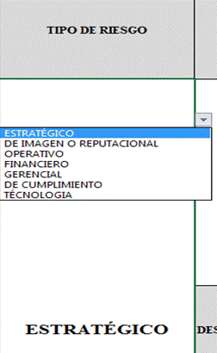 Para diligenciar este campo selecccione entre las opciones que le da la ventana, si no parecen las opciones digite la clase de riesgo identificado, según la clasificación que se da a continuación. El Riesgo está vinculado con todo el quehacer; se podría afirmar que no hay actividad que deje de incluir el riesgo como una posibilidad. Los riesgos no son sólo de carácter económico o están únicamente relacionados con entidades financieras o con lo que se ha denominado riesgos profesionales; éstos hacen parte de cualquier gestión que se realice. Entre las clases de riesgos que pueden presentarse están: Riesgos Estratégicos: Se asocia con la forma en que se administra la Entidad. El manejo del riesgo estratégico se enfoca a asuntos globales relacionados con la misión y el cumplimiento de los objetivos estratégicos, la clara definición de políticas, diseño y conceptualización de la entidad por parte de la alta gerencia. Riesgos Gerenciales: Posibilidad de ocurrencia de eventos que afecten los procesos gerenciales y/o la alta dirección. Riesgos Operativos: Comprende los riesgos relacionados tanto con la parte operativa como técnica de la entidad, incluye riesgos provenientes de deficiencias en los sistemas de información, en la definición de los procesos, en la estructura de la entidad, la desarticulación entre dependencias, lo cual conduce a ineficiencias, oportunidades de corrupción e incumplimiento de los compromisos institucionales. Riesgos Financieros: Se relacionan con el manejo de los recursos de la entidad que incluye, la ejecución presupuestal, la elaboración de los estados financieros, los pagos, manejos de excedentes de tesorería y el manejo sobre los bienes de cada entidad. De la eficiencia y transparencia en el manejo de los recursos, así como su interacción con las demás áreas dependerá en gran parte el éxito o fracaso de toda entidad. Riesgos de Cumplimiento: Se asocian con la capacidad de la entidad para cumplir con los requisitos legales, contractuales, de

RIESGO | Los riesgos son futuros eventos inciertos, los cuales pueden influir en el cumplimiento de los objetivos de las organizaciones, incluyendo sus objetivos estratégicos, operacionales, financieros y de cumplimiento. Se realiza determinando las causas, fuentes del riesgo y los eventos con base en el análisis de contexto para la entidad y del proceso, que pueden afectar el logro de los objetivos. El cual estará asociado a aquellos eventos o situaciones que pueden entorpecer el normal desarrollo de los objetivos del proceso, es necesario referirse a sus características o las formas en que se observa o manifiesta. En este caso es posible hacer una corta descripción del riesgo dentro de la identificación. Evitar iniciar con palabras negativas como: “No…”, “Que no…”, o con palabras que denoten un factor de riesgo (causa) tales como: “ausencia de”, “falta de”, “poco(a)”, “escaso(a)”, “insuficiente”, “deficiente”, “debilidades en…” Ejemplo: Objetivo del proceso: si el objetivo del proceso es “adquirir con oportunidad y calidad técnica los bienes y servicios requeridos por la entidad para su continua operación” un riesgo puede ser:Inoportunidad en la adquisición de los bienes y servicios requeridos por la entidad"
DESCRIPCIÓN DEL RIESGO | Realizar redacción descriptiva del riesgo conjungando causas y consecuencias que respondan las siguientes preguntas: ¿QUÉ PUEDE SUCEDER? ¿CÓMO PUEDE SUCEDER? ¿CUÁNDO PUEDE SUCEDER? ¿QUÉ CONSECUENCIAS TENDRÍA SU MATERIALIZACIÓN? Ejemplo: La combinación de factores como insuficiente capacitación del personal de contratos, cambios en la regulación contractual, inadecuadas políticas de operación y carencia de controles en el procedimiento de contratación pueden ocasionar inoportunidad en la adquisición de los bienes y servicios requeridos por la entidad y, en consecuencia, afectar la continuidad de su operación.
CONSECUENCIAS | Constituyen los efectos de la ocurrencia del riesgo sobre los objetivos de entidad; generalmente se dan sobre las personas o los bienes materiales o inmateriales con incidencias importantes tales como: daños físicos y fallecimiento, sanciones, pérdidas económicas, de información, de bienes, de imagen, de credibilidad y de confianza, interrupción del servicio y daño ambiental, entre otros.
ZONA DE RIESGO INHERENTE Hace referencia al riesgo antes de analizar los controles que se tengan para que el mismo no se materialice. | PROBABILIDAD | 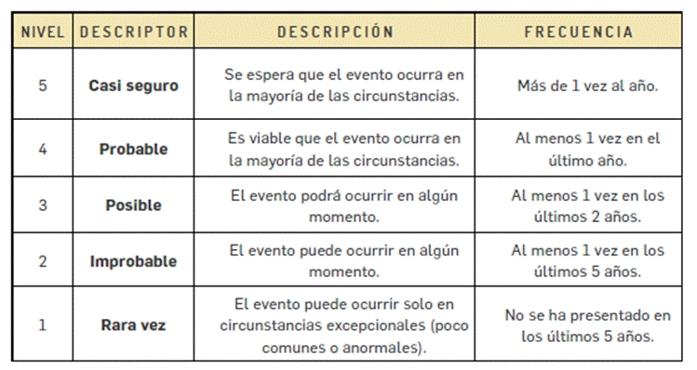 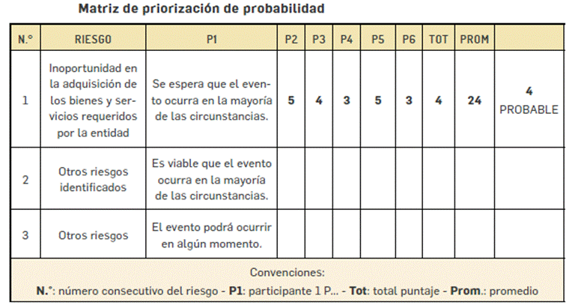 Es la oportunidad de ocurrencia de un evento de riesgo. Se mide según la frecuencia (número de veces en que se ha presentado el riesgo en un período determinado) o por la factibilidad (factores internos o externos que pueden determinar que el riesgo se presente). Se hace necesario el análisis de diferente fuentes como registros historicos, Informes, PQRS, hallazgos de los entes de control, memoria institucional de los funcionarios. La segunda metodología aplica cuando no hay evidencias para encontrar la probabilidad. En este caso se debe recurrir al conocimieno del grupo de trabajo, en donde cada una de las personas va a calificar en la escala de 1. Rara Vez, 2. improbable, 3. Casi Seguro, 4. Probable, 5. Posible. POsterior a eso se suman los puntojes asignados por cada uno y se promedia con el numero de personas, el resultado será la calificación del riesgo.

 | IMPACTO | 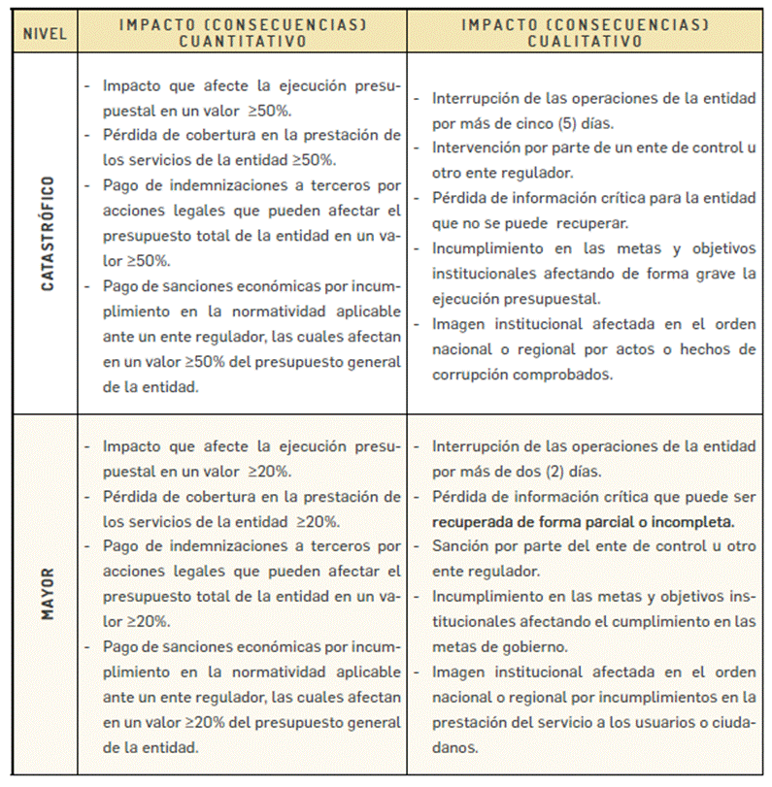 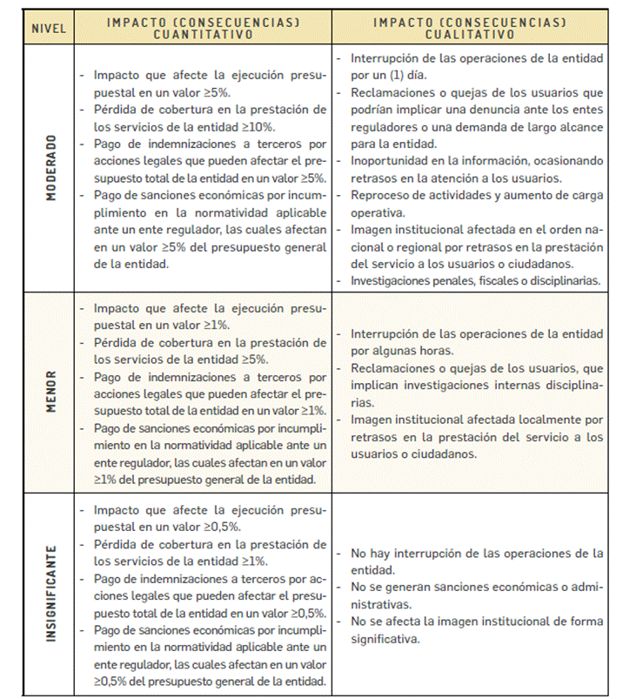 Son las consecuencias o efectos que puede generar la materialización del riesgo en la entidad.

 | ZONA DE RIESGO | El instrumento está formulado para realizar el cruce entre los valores de las variables de Probabilidad e Impacto. Esta zona se llama zona de Riesgo Inherente y arroja en su calculo una zona de riesgo que es la que hay que trabajar con el fin de bajarla. Esta información se diligencia de manera automática usando los valores que se ingresen en los campos Probabilidad e Impacto, campos previamente diligenciados.
CONTROL | Redactar de forma clara y consisa la forma en la que se ejerce el control en el proceso, para esto relacionar los instrumentos existentes (Manuales, formatos, procedimientos, intructivos), los cargos de las personas que relizan el control, los aplicativos si se cuenta con ellos, entre otros dependiendo de cada caso en particular.
CONTROLES (Preguntas de la existencia de controles) | 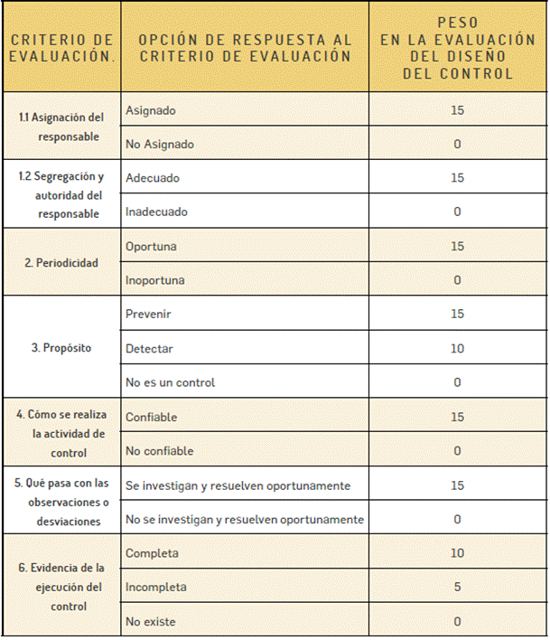 Se establecen siete preguntas con el fin de determinar que controles se aplican a cada uno de los procesos que sean analizados. A continuación se establece una casilla con las opciones de respuesta SI/NO que se debe responder para cada una de las siete preguntas relacionadas. ¿Existe un responsable asignado a la ejecución del control? "¿El responsable tiene la autoridad y adecuada segregación de funciones en la ejecución del control?" ¿La oportunidad en que se ejecuta el control ayuda a prevenir la mitigación del riesgo o a detectar la materialización del riesgo de manera oportuna? "¿Las actividades que se desarrollan en el control realmente buscan por si sola prevenir o detectar las causas que pueden dar origen al riesgo, Ej.: verificar, validar, cotejar, comparar, revisar, etc.?" ¿La fuente de información que se utiliza en el desarrollo del control es información confiable que permita mitigar el riesgo? ¿Las observaciones, desviaciones o diferencias identificadas como resultados de la ejecución del control son investigadas y resueltas de manera oportuna? ¿Se deja evidencia o rastro de la ejecución del control que permita a cualquier tercero con la evidencia llegar a la misma conclusión? EL VALOR TOTAL DEL PESO DE LOS CONTROLES ES 100. CADA UNA DE LOS ELEMENTOS QUE SE RESPONDEN CON NO RESTAN A ESTE VALOR.

PESO DE LA EJECUCIÓN DE CADA CONTROL | SELECCIONAR DEPENDIENDO DE LO QUE SUCEDA CON LOS CONTROLES
CONTROLES AYUDAN A DISMINUIR PROBABILIDAD | 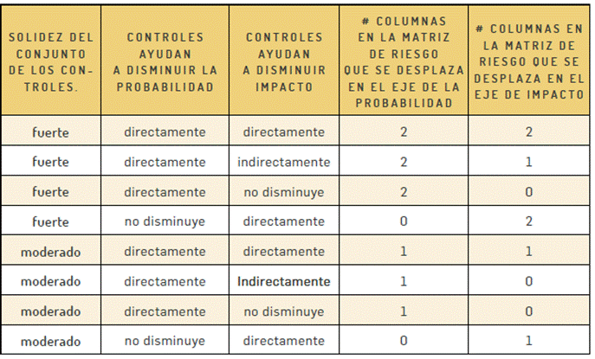 El mapa esta formulado, se debe seleccionar entre las opciones directamente, indirectamente, o no disminuye dependiendo del criterio del equipo de trabajo que establece el manejo de los riesgos. Esta casilla indicará si el riesgo ha disminuido por los controles que se describieron.
CONTROLES AYUDAN A DISMINUIR IMPACTO
RIESGO RESIDUAL | 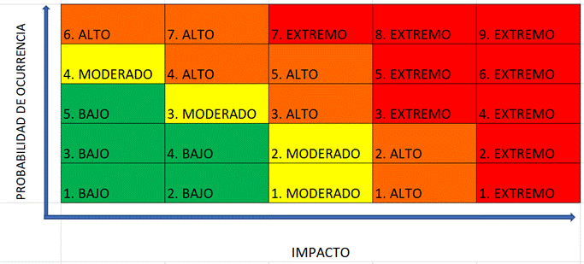 Para hallar la Zona de Riesgo Residual se debe partir de la ZONA DE RIESGO INHERENTE, el mapa de riesgos indica cuantas casillas se debe disminuir el riesgo en el mapa de calor, tanto en eje que corresponde al IMPACTO como al eje del PROBABILIDAD. Ejemplo: Un riesgo en Zona de Riesgo Inherente 2. MODERADO tiene controles solidos y el mapa calcula que debe bajar una (1) casilla de IMPACTO y una (1) de PROBABILIDAD. 1. Ubicar la Zona de Riesgo Inherente 2. MODERADO Despues de ubicarlo en el mapa seleccionarlo de la lista desplegable Nombrada como Riesgo Residual. En este ejemplo el Riesgo baja a 2. BAJO

FECHA DE ÚLTIMA MATERIALIZACIÓN DEL RIESGO | Escribir en este campo la última fecha de materialización del Riesgo, si esta información no existe diligenciar con no se tiene información, sin embargo desde este Mapa de Riesgos se debe llevar registro de estos eventos.
OPCIÓN DE MANEJO | Se debe seleccionar que Opción de Manejo se escogera para cada caso • Evitar el Riesgo: Se toman medidas encaminadas a evitar la materialización del riesgo. Ejemplo: Controles de calidad, mantenimiento preventivo a los equipos. • Reducir el Riesgo: Incluye medidas orientadas a disminuir tanto la probabilidad (medidas de prevención) como el impacto (medidas de protección). Ejemplo: optimización de los procedimientos y mejora en la efectividad de los controles. • Compartir o Transferir el Riesgo: Reducen los efectos de los riesgos, a través del traspaso de las pérdidas a otras organizaciones. Ejemplo: contratos de pólizas de seguro. • Asumir el Riesgo: Luego de que los riesgos sean reducidos o transferidos, pueden quedar riesgos residuales que se mantienen, en ese caso se asume el riesgo residual.
ACCIONES DE CONTINGENCIA EN CASO DE MATERIALIZACIÓN DEL RIESGO | Relacionar las acciones estratégicas y operativas que ayudarán a controlar el impacto del riesgo en caso de su materilización. Esto puede suceder en el caso de que los controles establecidos fallen y se deba actuar de manera urgente con el fin de evitar situaciones de emergencia y a minimizar sus consecuencias negativas.
ACCIONES ASOCIADAS AL CONTROL | ACCIONES A IMPLEMENTAR | Definir acciones enfocadas a atacar la Causa o al fortalecimiento de los controles. Esta acción se debe construir de forma permanente y se une al que hacer del área.
 | PERIODO DE EJECUCIÓN DE LAS ACCIONES A IMPLEMENTAR | Se deben identificar las acciones que se llevarán a cabo para llevar los riesgos identificados a ZONA DE RIESGO BAJA. Estas acciones son tendientes a crear o fortalecer los controles existentes. Se sugiere revisar las 7 preguntas referentes a los controles como guia para identificar falencias en los intrumentos, frecuencias entre otras.
 | FRECUENCIA DE EJECUCIÓN DE LAS ACCIONES DE CONTROL PLANTEADAS | Se debe establecer una frecuencia para la implemetación de la acción Planteada.
 | TIPO DE CONTROL | CONTROLES PREVENTIVOS: Controles que están diseñados para evitar un evento no deseado en el momento en que se produce. Este tipo de controles intentan evitar la ocurrencia de los riesgos que puedan afectar el cumplimiento de los objetivos.
 |  | CONTROLES DETECTIVOS: Controles que están diseñados para identificar un evento o resultado no previsto después de que se haya producido. Buscan detectar la situación no deseada para que se corrija y se tomen las acciones correspondientes.
...

